SG-Free บานตรง-แบบอิสระ
 | โครงการสอบเทียบอาคารชลประทาน
 | ศูนย์อุทกวิทยาชลประทานภาคเหนือตอนบน ( สำนักงานชลประทานที่ 1 )
 | พ.ศ.2563

1 | ข้อมูลทางกายภาพ
 | 1.1 ข้อมูลระบบส่งน้ำที่ตั้งของอาคาร
 | - ข้อมูลทั่วไปของอาคาร |  | ฝายดอยน้อย |  | อาคาร
 | - โครงการ |  | โครงการฝายดอยน้อย
 | - ตำแหน่งที่ตั้ง กม. |  |  |  | คลองสายใหญ่
 | อำเภอ |  | ดอยหล่อ |  | จังหวัด | เชียงใหม่
 | - พิกัด
 | - ลักษณะคลอง |  | ÿ คลองดิน |  | ÿ คลอดดาดคอนกรีต

 | 1.2 ข้อมูลอาคาร
 | - ชื่ออาคาร
 | - ประเภทบาน ÿ ประตูระบายน้ำบานตรง (Sluice gate) |  |  |  |  | 2 | บาน
 |  |  | ขนาดบาน | กว้าง |  | 12.00 | เมตร
 |  |  |  | สูง |  | 6.00 | เมตร
 | - ระดับพื้น Inlet |  |  |  |  |  | เมตร (รทก.)
 | - ระดับพื้น Outlet |  |  |  |  |  | เมตร (รทก.)
 | - ระดับพื้นธรณีอาคาร |  |  |  |  | 272.00 | เมตร (รทก.)
 | - ปริมาณน้ำไหลผ่านสูงสุด |  |  |  |  |  | ลูกบาศก์เมตร/วินาที
 | - รัศมีความโค้งของบาน (สำหรับบานโค้ง) |  |  |  |  |  | เมตร

 | 1.3 รูปภาพอาคารชลประทาน
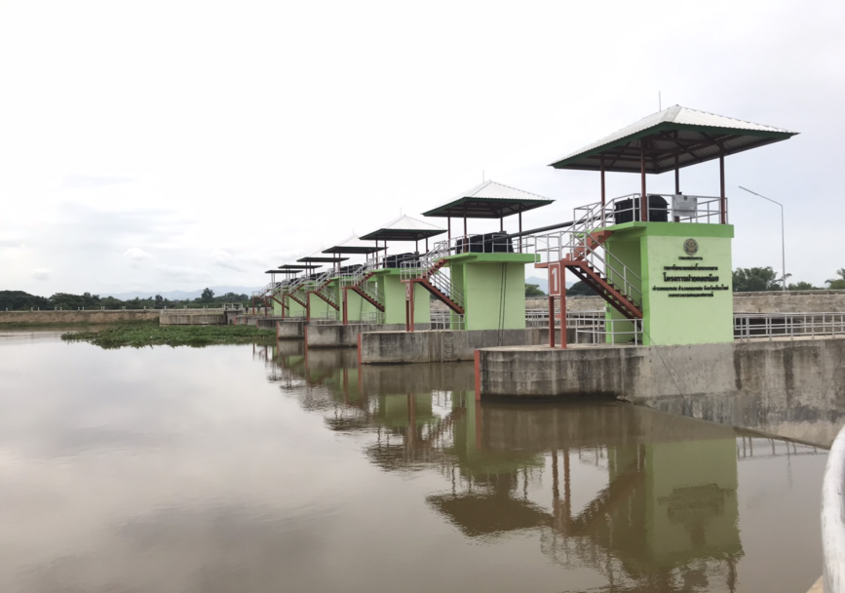

2 | ข้อมูลการสอบเทียบอาคารชลประทาน
 | ÿ ประตูระบายน้ำบานตรง (Sluice gate)
 | ÿ การไหลแบบอิสระ (Free flow)
 | สูตรการคำนวนสอบเทียบอาคาร

 | เมื่อ | Q = ปริมาณน้ำผ่านอาคาร (ลบ.ม./วินาที)
 |  | C = สัมประสิทธิ์ปริมาณน้ำเมื่อการไหลเป็นแบบอิสระ
 |  | L = ความกว้างของช่องประตูระบาย (เมตร)
 |  | Go = การเปิดบาน (เมตร)
 |  | H = ระดับน้ำด้านหน้าประตู - ระดับน้ำด้านท้ายประตู (เมตร)
 |  | g = ความเร่งเนื่องจากแรงโน้มถ่วง (เมตร/วินาที)

ที่ | ระดับน้ำ | ระดับ | H |  | ระยะเปิดบาน | Q | H/Go | Cd
 | ด้านเหนือน้ำ | ธรณี |  |  | (Go)
 | ม.(รทก./รสม.) | ม.(รทก./รสม.) |  |  | ม. | ลบ.ม./วินาที
1 | 279.13 | 272.00 | 7.13 | 11.8275 | 0.60 | 144.89 | 11.883 | 0.851
2 | 279.08 | 272.00 | 7.08 | 11.7860 | 0.90 | 181.60 | 7.867 | 0.713
3 | 278.92 | 272.00 | 6.92 | 11.6521 | 1.20 | 211.11 | 5.767 | 0.629
4 | 278.85 | 272.00 | 6.85 | 11.5930 | 1.50 | 245.57 | 4.567 | 0.588
5
6
7
8
9
10
11
12
13
14
15

สอบเทียบอาคาร ฝายดอยน้อย โครงการ ฝายดอยน้อย
11.883 | 0.851
7.867 | 0.713
5.767 | 0.629
4.567 | 0.588

3 | ข้อมูลการเปิดบานในระดับต่างๆ

ที่ | ระดับน้ำ | ระดับธรณี | H | ระยะเปิดบาน | H/Go | Cd | ปริมาณน้ำไหลผ่าน
 | ด้านเหนือน้ำ |  |  | (Go)
 | ม.(รทก./รสม.) | ม.(รทก./รสม.) |  | ม. |  |  | ลบ.ม./วินาที
1 | 279.13 | 272.00 | 7.13 | 0.60 | 11.883 | 0.853 | 145.3121
2 | 279.08 | 272.00 | 7.08 | 0.90 | 7.867 | 0.708 | 180.2883
3 | 278.92 | 272.00 | 6.92 | 1.20 | 5.767 | 0.632 | 212.2125
4 | 278.85 | 272.00 | 6.85 | 1.50 | 4.567 | 0.589 | 245.8410

หมายเหตุ สามารถนำไปใช้คำนวณในการยกบานระบายที่ระดับต่างๆ โดยป้อนข้อมูลระดับด้านเหนือน้ำและระดับที่ต้องการยกบาน
 | จะสามารถทราบปริมาณน้ำไหลผ่านอาคารได้ (กรอกข้อมูลในช่องว่างเท่านั้น ยกเว้นช่องสีทึบ)

